初期画面表示
単体試験仕様書 |  | システムID | KS | 画面ID | KS001 | 作成者 | 張 | 更新者
 |  | システム名称 | 勤怠システム | 画面名 | ログイン | 作成日 | 2022-06-20 | 更新日

 | 初期画面

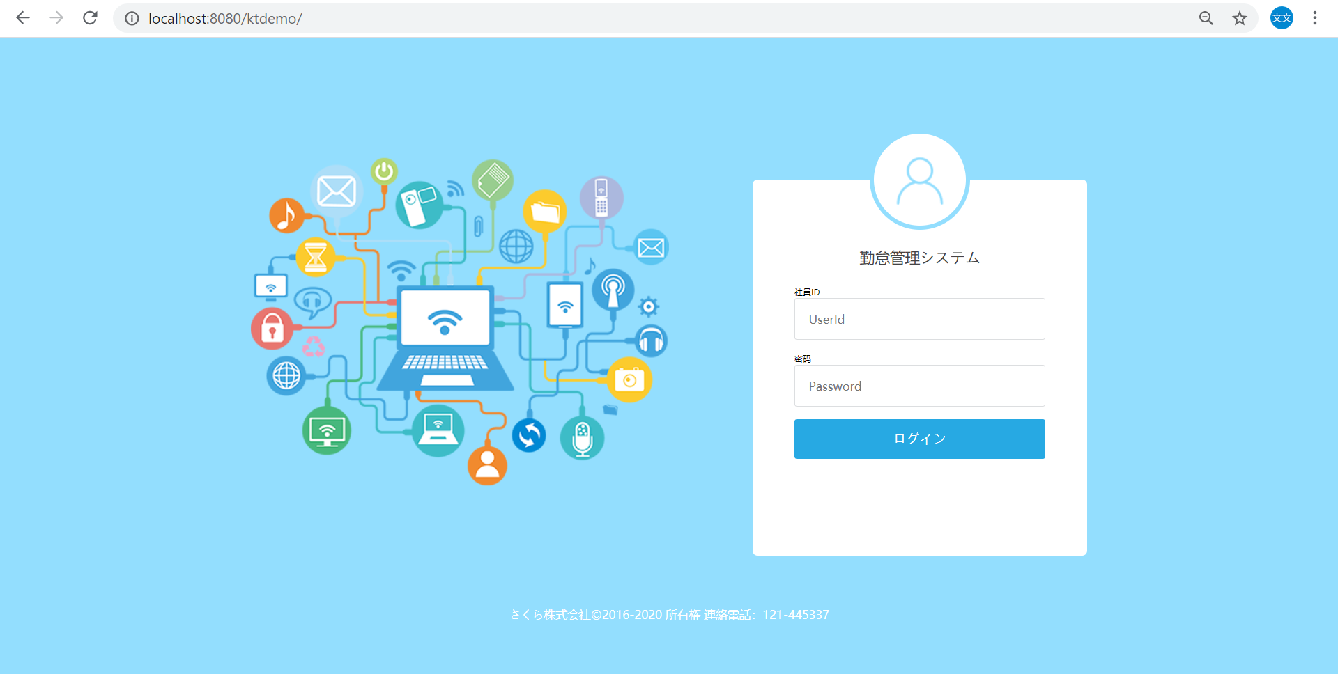

自身で作成した画面に差し替える。
作成者、作成日、画面名を自身のにする。

ケース
単体試験仕様書 |  | システムID | KS | 画面ID |  |  |  | KS001 |  | 作成者 | 更新者
 |  | システム名称 | 勤怠システム | 画面名 |  |  |  | ログイン |  | 作成日 | 更新日

チェック内容
チェックポイント
 |  |  |  |  | 1 | 2 | 3 | 4 | 5
チェック条件 | 画面初期表示 |  |  |  | ○

 | 社員ID
 | 未入力の場合 |  |  |  |  | ○
 | 入力の場合 |  |  |  |  |  | ○ | ○ | ○

 | パスワード
 | 未入力の場合 |  |  |  |  |  | ○
 | 入力の場合 |  |  |  |  |  |  | ○ | ○

 | 社員テーブルに
 | 社員ID、パスワードが存在しない場合 |  |  |  |  |  |  | ○
 | 社員ID、パスワードが存在する場合 |  |  |  |  |  |  |  | ○

 | ログインボタンを押下する場合 |  |  |  |  | ○ | ○ | ○ | ○

確認内容 | 社員IDに空白が表示されること。 |  |  |  | ○
 | パスワードに空白が表示されること。 |  |  |  | ○
 | 社員IDにフォーカスが表示されること。 |  |  |  | ○

 | エラー「E0001 社員IDは必須項目です。」が表示されること。 |  |  |  |  | ○
 | エラー「E0001 パスワードは必須項目です。」が表示されること。 |  |  |  |  |  | ○
 | エラー「E0001 社員ID或いはパスワードが不一致、もう一度確認してください。」が表示されること。 |  |  |  |  |  |  | ○

 | 勤怠実績一覧画面へ遷移すること。 |  |  |  |  |  |  |  | ○

実施結果
実施者
検証日
確認者
確認日

ケース (境界値)
単体試験仕様書 |  | システムID | KS | 画面ID |  |  |  | KS001 |  |  | 作成者 | 武 | 更新者
 |  | システム名称 | 基本情報管理 | 画面名 |  |  |  | 基本情報管理 |  |  | 作成日 | 2022.09.27 | 更新日

チェック内容
チェックポイント
 |  |  |  |  | 1 | 2 | 3 | 4 | 5
チェック条件 | 基本情報管理画面表示 |  |  |  | ○
ケース（境界値）シートではなく、ケースシートにこの内容を書く
 |  |  |  |  |  | ○
 | 社員ID |  |  |  |  |  | ○
 | 存在する場合 |  |  |  |  |  |  | ○ | ○ | ○
 | 存在していない場合

 | 入社期日 電話番号 メールアドレス |  |  |  |  |  | ○
 | 変更する場合 |  |  |  |  |  |  | ○
 | 変更されない場合 |  |  |  |  |  |  |  | ○ | ○

 | 登録ボタン押下する場合 |  |  |  |  | ○ | ○ | ○ | ○

 | 閉じるボタン押下する場合 |  |  |  |  |  |  |  |  | ○

 | エラー「年齢が範囲外で、お確かめてください」が表示されること。 |  |  |  |  |  |  | ○
確認内容 | エラー「IDが存在しません、お確かめてください」が表示されること。 |  |  |  |  |  |  |  | ○ | ○
 | エラー「メールアドレスが存在しません、お確かめてください」が表示されること。 |  |  |  |  |  |  | ○
 | 修正完了画面へ遷移する。 |  |  |  |  |  | ○ | ○ | ○

 | 社員情報一覧画面へ遷移する。 |  |  |  |  |  |  |  |  | ○

実施結果
実施者
検証日
確認者
確認日

